关系图
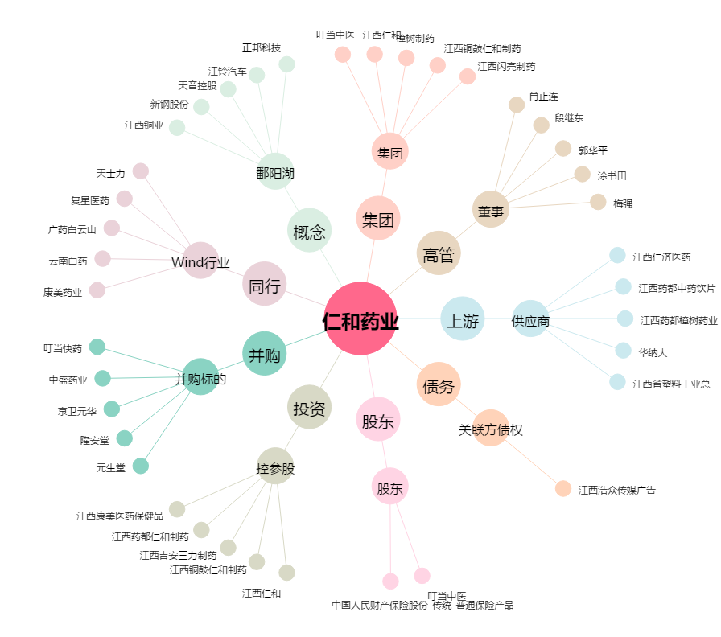
仁和药业[000650.SZ] - 关系概览图

